Sheet1
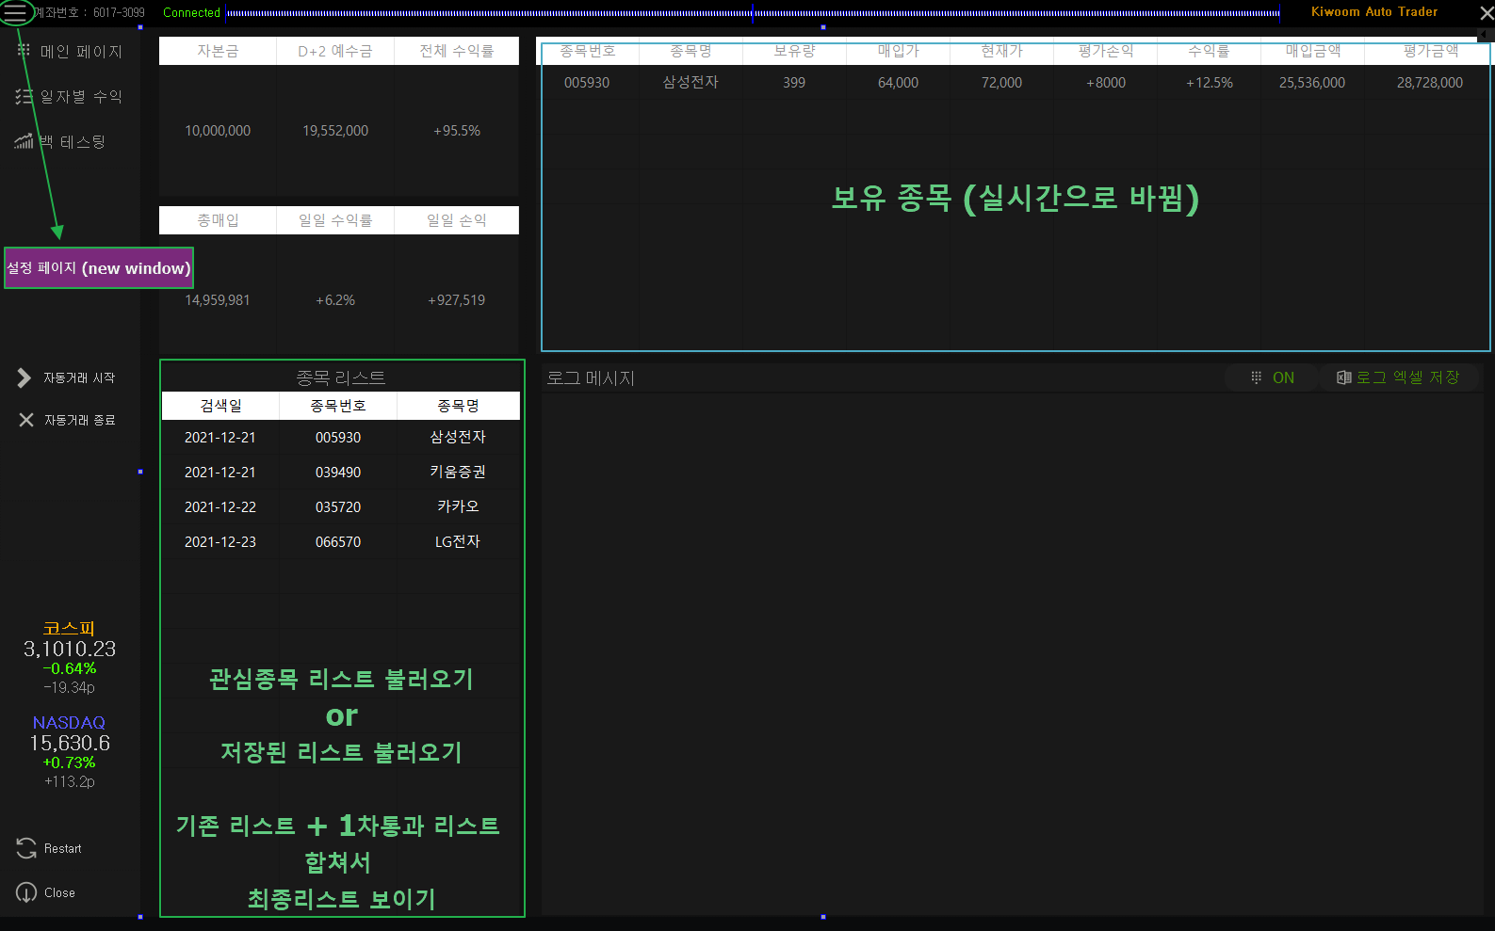
 | 현재 | 수정 내용
1 | 모의투자 실행 애러 | 모의투자에서 사용가능 토록(Opw00005 부분 수정)
2 | 검색식 리스트 제외되면 이벤트 발생으로 매도 | 별도의 검색식으로 매도 (장기보유리스트 등은 유지)
3 | 기존 작은 UI | UI 변경
4
5
6
7
8
9
10

요약도
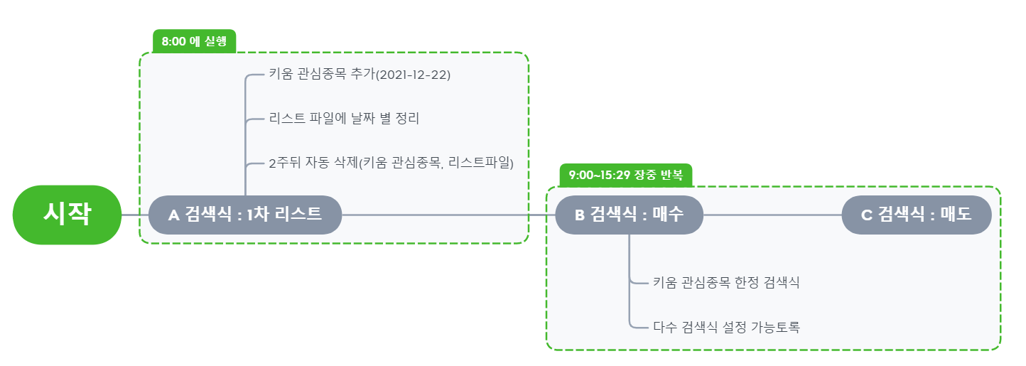

설정
